Máquina Síncrona
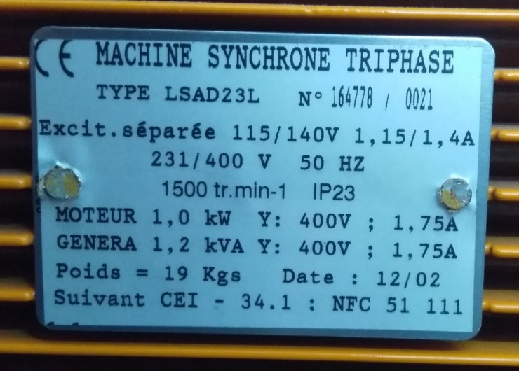
Fundamentos de Energia Eléctrica
Máquina Síncrona Ligada à Rede

Docente:
Data:
Turno: | <dia/hora>
Grupo: | <número>

Identificação:
Número | Nome

Valores nominais da máquina síncrona utilizada
Sn (kVA) | Vn (V) | In (A) | Pnmec (kW) | Nn (rpm)
1.2 | 400 | 1.75 | 1.0 | 1500

A) Curvas com exc. constante
A) Características com excitação If constante

Curvas Pg=f(Pmot), Qg=f(Pmot)

Máquina CC |  |  | Máquina Síncrona
VDC (V) | IDC (A) | Pmot (W) | Pg (W) | Qg (var) | If (A) | I (A) | V (V)
 |  | 0
 |  | 0
 |  | 0
 |  | 0
 |  | 0
 |  | 0
 |  | 0
 |  | =VDCIDC

Comentários aos resultados obtidos:

Pg=f(Pmot)
 | P (W)
0
0
0
0
0
0
0
Qg=f(Pmot)
 | Q (var)
0
0
0
0
0
0
0

B) Curvas com Pg constante
B) Curvas com potência gerada Pg constante

Curvas Pg=f(If), Qg=f(If)

 |  |  |  |  |  |  |  | ~0
 |  |  |  |  | If (A) | I (A) | V (V) | Pg (W) | Qg (var)

Atenção: a potência Pg varia ligeiramente com a corrente de excitação If; ao variar a corrente If, assegure-se de que a potência Pg se encontra numa gama de ±20 W relativamente ao valor pretendido (0, 250 ou 500 W).

 |  |  | ~250 |  |  |  |  | ~500
If (A) | I (A) | V (V) | Pg (W) | Qg (var) | If (A) | I (A) | V (V) | Pg (W) | Qg (var)

Comentários aos resultados obtidos:

Curvas em V
 | P1 | P2 | P3
Pg = f(If)
 | P1 | P2 | P3

Qg = f(If)
 | P1 | P2 | P3

Comentários aos resultados obtidos:

